Crop_cards
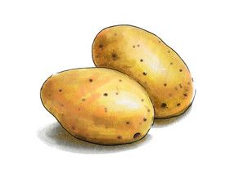
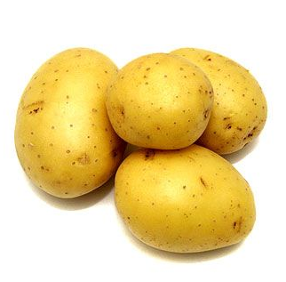
no | crops_name | 한글명 | type | water | harvest | cost | 특성
1 | potato | 감자 | 뿌리식물 | 2 | 3 | 2 | 병충해면역
2 | corn | 옥수수 | 곡물 | 3 | 3 | 3 | 날씨피해 면역
3 | tomato | 토마토 | 야채 | 4 | 4 | 3
4 | rice | 쌀 | 곡물 | 5 | 5 | 4 | 동물피해 면역

 | Farmland_Wild |  |  | 2 |  | 15
 | Farmland_Tough |  |  | 2 |  | 15
 | Farmland_General |  |  | 2 |  | 15
 | Farmland_Rich | 비옥한 농지 |  | 2 |  | 15

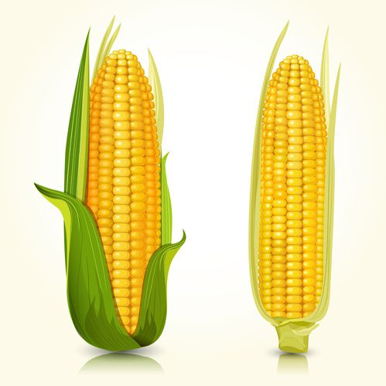
 | Chance Card | 찬스카드 |  | 1 |  | 10

 | water Tank | 물탱크

보드 구성요소
Crops 1
Crops 1
Crops 1
Crops 3
비옥
일반
일반
황폐
황폐
황폐
비옥
비옥
비옥
비옥
황폐
일반
일반
비옥
비옥
Farmland의 모양에 따라 인접면개수가 달라진다.
일반
Farmland의 등급에 따라 수확량과 소모Water 개수변화
Water storage.
Enviroment
- card
Market
Bank
Action
Crops 1
Crops 1
Crops 1
Crops 4
Crops 1
Crops 1
Crops 1
Crops 2
Crops 1
Crops 1
Crops 1
Crops 1
농장물개수만큼 보유
(3장이상일때 경매)

